角色设定
善后工程师(善后工程师的一天) | 不论什么情况都能善后,善后的时候可能会遇到各种情况 比如:善后的时候,发现被勇者斩杀的恶龙其实是装死,不得不再和恶龙战斗一番… 不得不身穿女装混入聚会寻找善后的服务对象. 服务对象是掌握了关键资料的秘密卧底,找到并提供共善后服务,由于保密级别太高,知道的卧底的资料只有性别,和这个卧底目前在一个2000人的组织中… 好不容易的双休日,不小心被一次善后时的敌人认了出来,为了躲避追杀,不得不接连两日跑了8个城市. | 任务都很急,经常加班,非常专业,经常叹气 | 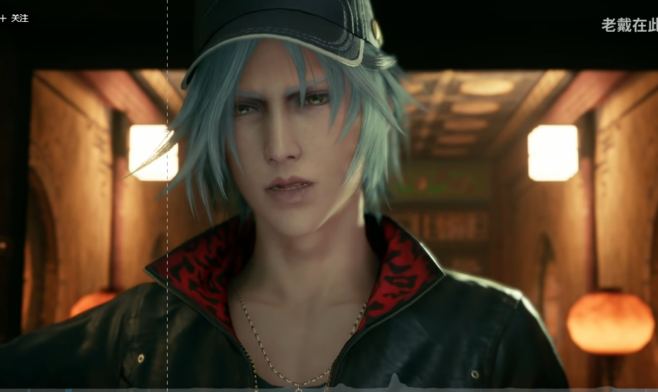
待晋升的B级冒险家(好像加到善后工程师那里也行) | 任务评价:浑身是血,咬牙挣扎着填上"非常简单" | (搞个A级善后工程师?不不,还是没有级别的末尾淘汰制,竞争比较激烈,结局发现善后工程师只有自己一个...😂) | 

